トップ
ツイート簡単テンプレ_β版

文章作成の型

フリー(自由)
【型の説明】
・フリー(自由)：文字通り自由に使ってください。
・PREP法：Ｐ(主張),Ｒ(理由),Ｒ(具体例),Ｐ(再主張)の流れで作る型。
・SDS法：S(要点),Ｒ(詳細),Ｒ(要点)※省略化。の流れで作る型。
・箇条書きの型：オールマイティ。一目見てわかりやすい型。
・不安解消の型：ユーザーの不安を解消する投稿の型。
・有益な学びの型：ユーザーにとって有益な学び投稿の型。
※β版の為、一部の型で機能を制限しております。

右のボタンから型を選んで下さい
PREP法
SDS法

箇条書きの型

不安解消の型
■文例集
有益な学びの型

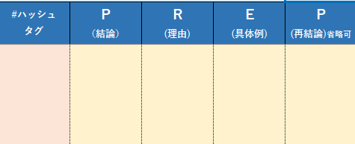

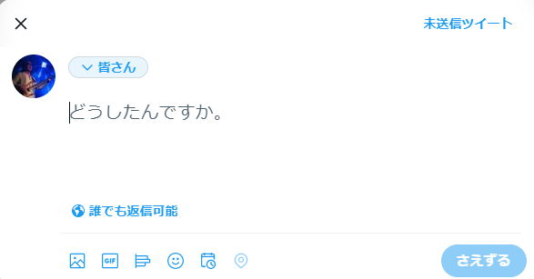
①それぞれ文章を記入する【スタート】
②プレビューを確認！
③文字数確認
※文字数がオーバー時は警告出ます
④[登録]押す。
→プレビューから文面に登録されます
やり直す場合は[やり直し]押す。
→文面からプレビューに戻ります
⑤文字を<選択>→<コピー>する
※セルを選択ではなくて文字ですよ！
⑥Twitterに移動して文字を<ペースト>する
⑦ここで[絵文字]装飾する。
文章を《最終確認》する！
⑧押す【終了】
【ツイートできる文字数】 全角140文字／半角280文字が上限
<使い方の説明>
例：PREP法

ここ記入禁止！

【Readme】
・「ツイート簡単テンプレ_β版」とは初心者むけのツイート文作成ツールです。
・本ツールはExcel2016で作成している為、Excel2016、2019バージョン以外の動作確認は一切行っておりません。
《Excel2016以前のバージョンを使用する場合、誤動作する可能性があります。》

フリー
フリー(自由)
下記、「色付きセル」に文字入力して「登録」ボタンを押す。
■文例集
TOP |  |  |  |  | 文面 |  | 0
月日 | #ハッシュ タグ | フリー１ | フリー２ | フリー３ | フリー４ | 下書きプレビュー （↓には直接、記入禁止） | 字数 | 残り
2023-01-19 |  |  |  |  |  |  | 0 | 280

PREP法
PREP法
下記、「色付きセル」に文字入力して「登録」ボタンを押す。
■文例集
TOP |  |  |  |  | 文面 |  | 0
月日 | #ハッシュ タグ | P （結論） | R (理由) | E (具体例) | P (再結論)省略可 | 下書きプレビュー （↓には直接、記入禁止） | 字数 | 残り
2023-01-19 | #おは戦40408ak 🍺 | ○○は○○だと思うのです。 | なぜなら、○○は○○だから。 | たとえば、○○が○○となるのです。 | したがって、○○は○○となるのと思うのです。 | #おは戦40408ak 🍺○○は○○だと思うのです。なぜなら、○○は○○だから。たとえば、○○が○○となるのです。したがって、○○は○○となるのと思うのです。 | 149 | 131

SDS法
SDS法
一部機能を制限しております。
TOP |  |  |  | 文面確認 |  | 0

月日 | #ハッシュ タグ | S （要点） | Ｄ (詳細) | S (要点)省略可 | 下書きプレビュー （↓には直接、記入禁止） | 字数 | 残り
2023-01-19 |  |  |  |  |  | 0 | 280

箇条書きの型
一部機能を制限しております。
箇条書きの型
【リビングデッドなECサイトにならないここ】
➀必要最低限の知識でスタート！（実践から学ぶ）
➁サイト公開後の運用が大切！（PDCAがキモ）
➁お金と時間かけて綺麗なサイトを作るだけでは失敗する！
最初は失敗しても大きな学びがあるかなと思います。
手段と目的を明確に、売ることに集中する思考をオススメします。
TOP |  |  |  | 文面確認 | 【リビングデッドなECサイト】にならない鉄則3選 ①必要最低限の知識でスタート！（実践学び思考） ②公開後の運用に全集中！（PDCAが命） ③お金と時間かけた綺麗なサイトだけではNG！ 最初は失敗してもそこから大きな学びがある。 手段と目的を明確に、売ることに集中すべし！ #ツイラボ | 269

月日 | #ハッシュ タグ | タイトル | 箇条書き | 背中を押す 一言 | 下書きプレビュー （↓には直接、記入禁止） | 字数 | 残り
2023-01-19 |  | 【リビングデッドなECサイトにならない心得】 | ①必要最低限の知識でスタート！（実践学び） ②公開後の運用が大切！（PDCAが命） ③お金と時間かけた綺麗なサイトだけではNG！ | 最初は失敗しても大きな学びがある 手段と目的を明確に、売ることに集中するべし！ | 【リビングデッドなECサイトにならない心得】 ①必要最低限の知識でスタート！（実践学び） ②公開後の運用が大切！（PDCAが命） ③お金と時間かけた綺麗なサイトだけではNG！最初は失敗しても大きな学びがある 手段と目的を明確に、売ることに集中するべし！ | 241 | 39

不安解消の型
不安解消の型
一部機能を制限しております。
TOP |  |  |  | 文面確認 |  | 0

月日 | #ハッシュ タグ | 共感 | 理由・詳細2 | 背中を押す 一言 | 下書きプレビュー （↓には直接、記入禁止） | 字数 | 残り
2023-01-19 |  |  |  |  |  | 0 | 280

有益な学びの型
有益な学びの型
一部機能を制限しております。
TOP |  |  | 文面確認 |  | 0

月日 | #ハッシュタグ | 過去のエピソード 実体験 | 当たり前を否定 背中を押す一言 | 下書きプレビュー （↓には直接、記入禁止） | 字数 | 残り
2023-01-19 |  |  |  |  | 0 | 280

